Historisk biogasproduktion per
Biogasproduktion per anläggningskategori, år 2005-2022 (GWh)

Anläggningstyp | 2005 | 2006 | 2007 | 2008 | 2009 | 2010 | 2011 | 2012 | 2013 | 2014 | 2015 | 2016 | 2017 | 2018 | 2019 | 2020 | 2021 | 2022
Avloppsreningsverk | 559 | 582 | 573 | 605 | 605 | 614 | 638 | 660 | 672 | 679 | 697 | 709 | 753 | 727 | 738 | 721 | 711 | 704
Samrötningsanläggningar | 163 | 184 | 205 | 240 | 299 | 344 | 416 | 507 | 580 | 717 | 854 | 945 | 959 | 963 | 1031 | 1112 | 1196 | 1145
Gårdsbiogasanläggningar | 12 | 14 | 13 | 15 | 18 | 16 | 20 | 47 | 77 | 44 | 50 | 49 | 50 | 56 | 58 | 64 | 78 | 121
Industrigasanläggningar | 94 | 91 | 125 | 130 | 106 | 114 | 129 | 121 | 117 | 123 | 121 | 128 | 125 | 143 | 142 | 135 | 150 | 200
Förgasningsanläggninar |  |  |  |  |  |  |  |  |  | 1 | 30 | 14 | 8 | 15 | 0 | 0 | 0 | 109
Deponier | 457 | 342 | 342 | 369 | 335 | 298 | 270 | 254 | 240 | 219 | 187 | 174 | 145 | 141 | 147 | 129 | 130 | 0
Summa | 1285 | 1213 | 1258 | 1359 | 1363 | 1387 | 1473 | 1589 | 1686 | 1784 | 1939 | 2018 | 2068 | 2044 | 2115 | 2161 | 2265 | 2279

för deponier redovisas uppsamlad mängd biogas. Produktionen kan ej redovisas
Manuell inmatning

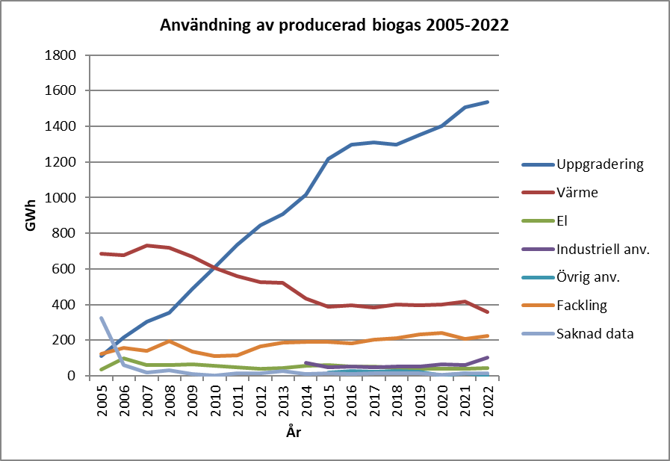
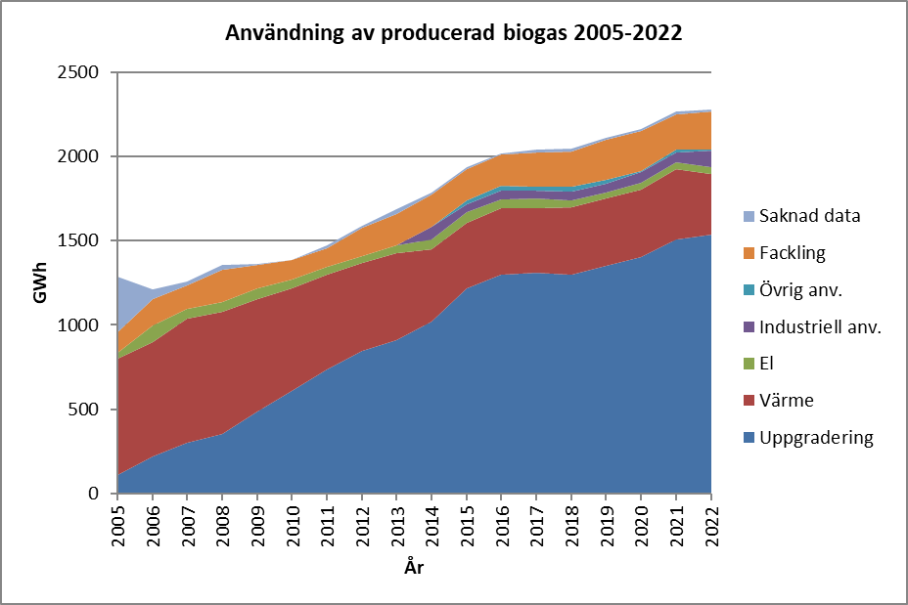

Trendbrottet för gårdsanläggningarna 2013-2014 beror på att 7 större anläggningar omklassats till samrötningsanl.
Förgasningsanläggning syns inte i grafen pga Gobigas startade just upp i december 2014 och lades ner 2019.

Fakta: Den totala produktionen av biogas i Sverige år 2021 var 2 265 GWh, en ökning med 104 GWh eller 4,8 procent. Produktionen ökade i samrötnings-, gårds- och industrianläggningar men var i stort sett oförändrad för de övriga anläggningarna.

